상품제안서
바쏘 마카롱 접이식 실리콘텀블러 600ml | 상품코드: S42339

 |  |  |  |  |  |  | 02-713-8555 | www.synergygift.co.kr
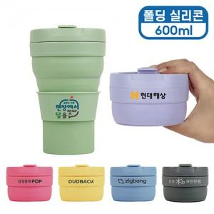 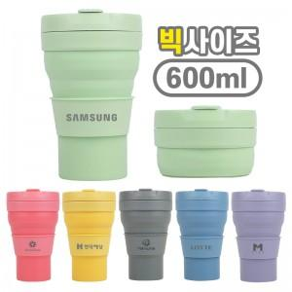 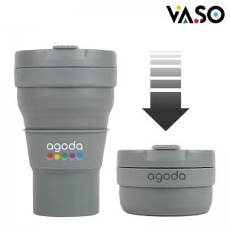

【상세/제작정보】 | <p><span style="font-size: 18.6667px;">※ 기본 상단 인쇄 기준 / 하단 인쇄 별도 문의 바랍<span id="husky_bookmark_end_1753141094507"></span>니다.</span>​</p>

【인쇄/포장옵션】 | 레이저, DTF필름전사 / 포장지포장

【공급단가】 | 수량 | 50~ | 100~ | 300~ | 1,000~ | 5,000~
*VAT별도 | 단가 | 5,150원 | 4,920원 | 4,670원 | 4,480원 | 4,330원

【상품 URL】 | https://www.synergygift.co.kr:443/src/goods_detail.php?gdno=42339

